Sheet1
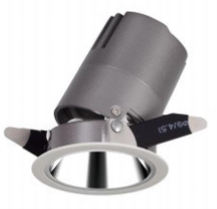
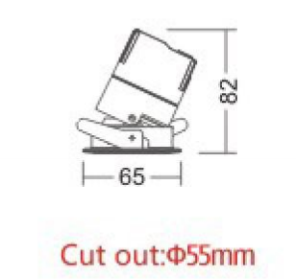
LIGHT&ESSENCE
LIGHTING SPECIFICATION 灯具规格
PRODUCT: 产品： | LED ADJUSTBAL SPOT LIGHT LED可调角筒灯
LOCATION: 位置： | INTERIOR 室内
MODEL NO: 型号： | RMI-550C
LAMP TYPE: 光源型号： | LED 6W, 2700K/3000K/3500K/4000K
EA: 电器： | REMOTE LED DRIVER 外置电源
SIZE: 尺寸： | W65*H82 mm
FINISH: 饰面 | SILVER ANODISED/POWDER COATING 阳极氧化/烤漆
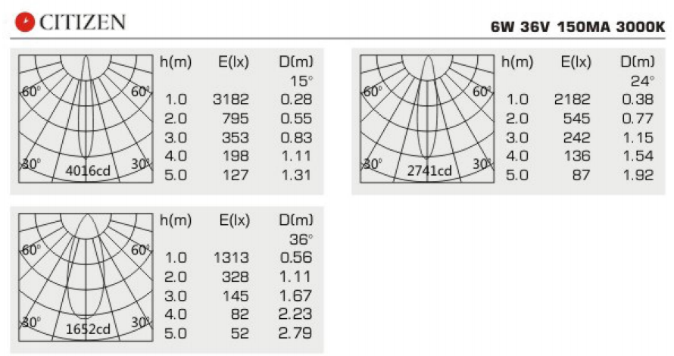
BEAM ANGLE: 照度角： | 15°/24°/36°
CRI: 显指： | 90
INPUT VOLTAGE: 工作电压： | AC 220-240V
IP RATING: 防护等级： | IP44
ORIGIN: 原产地： | CHINA 中国
REMARK: 备注：

Sheet1 (2)
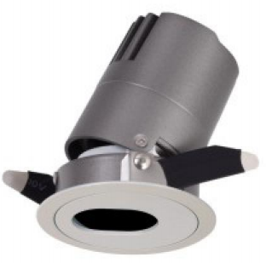
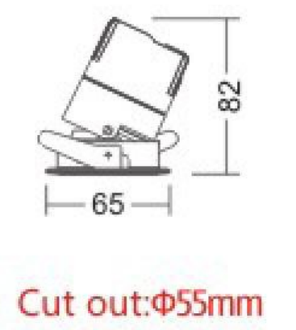
LIGHT&ESSENCE
LIGHTING SPECIFICATION 灯具规格
PRODUCT: 产品： | LED ADJUSTBAL SPOT LIGHT LED可调角筒灯
LOCATION: 位置： | INTERIOR 室内
MODEL NO: 型号： | RMI-560C
LAMP TYPE: 光源型号： | LED 6W, 2700K/3000K/3500K/4000K
EA: 电器： | REMOTE LED DRIVER 外置电源
SIZE: 尺寸： | W65*H82 mm
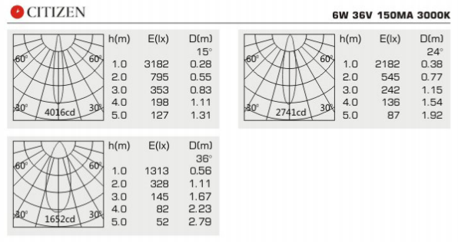
FINISH: 饰面 | SILVER ANODISED/POWDER COATING 阳极氧化/烤漆
BEAM ANGLE: 照度角： | 15°/24°/36°
CRI: 显指： | 90
INPUT VOLTAGE: 工作电压： | AC 220-240V
IP RATING: 防护等级： | IP44
ORIGIN: 原产地： | CHINA 中国
REMARK: 备注：

Sheet1 (3)
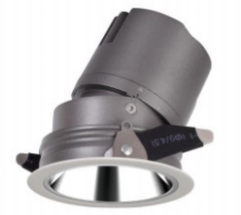
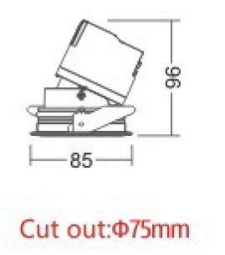
LIGHT&ESSENCE
LIGHTING SPECIFICATION 灯具规格
PRODUCT: 产品： | LED ADJUSTBAL SPOT LIGHT LED可调角筒灯
LOCATION: 位置： | INTERIOR 室内
MODEL NO: 型号： | RMI-750C
LAMP TYPE: 光源型号： | LED 10W, 2700K/3000K/3500K/4000K
EA: 电器： | REMOTE LED DRIVER 外置电源
SIZE: 尺寸： | W85*H96 mm
FINISH: 饰面 | SILVER ANODISED/POWDER COATING 阳极氧化/烤漆
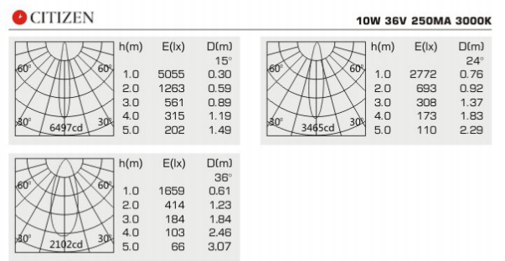
BEAM ANGLE: 照度角： | 15°/24°/36°
CRI: 显指： | 90
INPUT VOLTAGE: 工作电压： | AC 220-240V
IP RATING: 防护等级： | IP44
ORIGIN: 原产地： | CHINA 中国
REMARK: 备注：

Sheet1 (4)
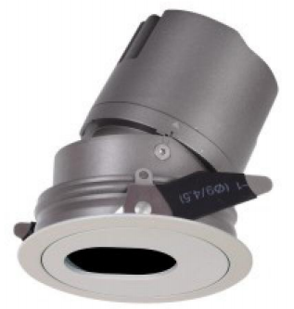
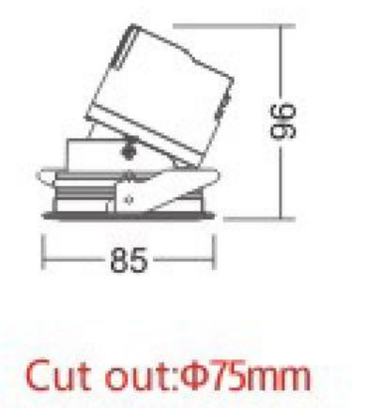
LIGHT&ESSENCE
LIGHTING SPECIFICATION 灯具规格
PRODUCT: 产品： | LED ADJUSTBAL SPOT LIGHT LED可调角筒灯
LOCATION: 位置： | INTERIOR 室内
MODEL NO: 型号： | RMI-760C
LAMP TYPE: 光源型号： | LED 10W, 2700K/3000K/3500K/4000K
EA: 电器： | REMOTE LED DRIVER 外置电源
SIZE: 尺寸： | W85*H96 mm
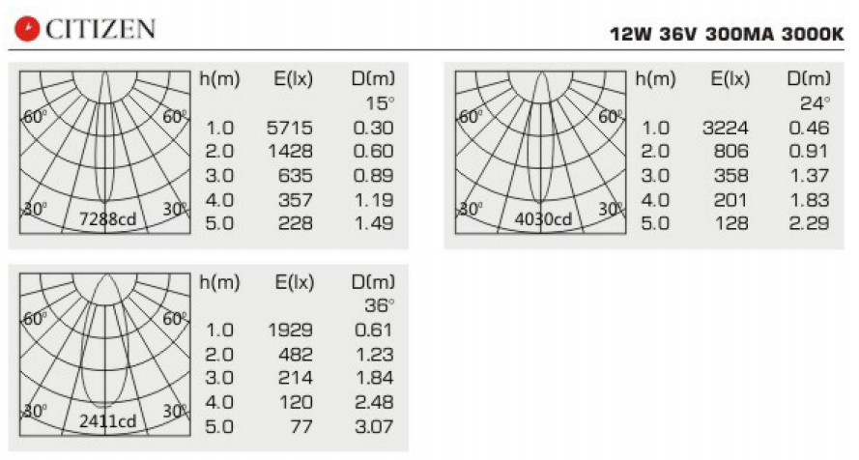
FINISH: 饰面 | SILVER ANODISED/POWDER COATING 阳极氧化/烤漆
BEAM ANGLE: 照度角： | 15°/24°/36°
CRI: 显指： | 90
INPUT VOLTAGE: 工作电压： | AC 220-240V
IP RATING: 防护等级： | IP44
ORIGIN: 原产地： | CHINA 中国
REMARK: 备注：

Sheet1 (5)
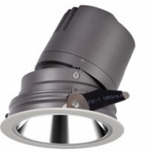
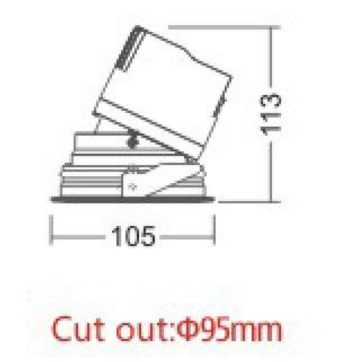
LIGHT&ESSENCE
LIGHTING SPECIFICATION 灯具规格
PRODUCT: 产品： | LED ADJUSTBAL SPOT LIGHT LED可调角筒灯
LOCATION: 位置： | INTERIOR 室内
MODEL NO: 型号： | RMI-950C
LAMP TYPE: 光源型号： | LED 15W, 2700K/3000K/3500K/4000K
EA: 电器： | REMOTE LED DRIVER 外置电源
SIZE: 尺寸： | W105*H113 mm
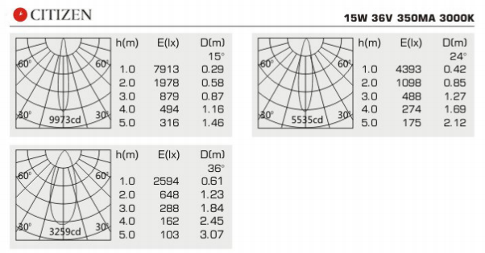
FINISH: 饰面 | SILVER ANODISED/POWDER COATING 阳极氧化/烤漆
BEAM ANGLE: 照度角： | 15°/24°/36°
CRI: 显指： | 90
INPUT VOLTAGE: 工作电压： | AC 220-240V
IP RATING: 防护等级： | IP44
ORIGIN: 原产地： | CHINA 中国
REMARK: 备注：

Sheet1 (6)
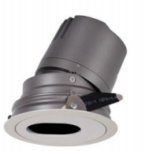
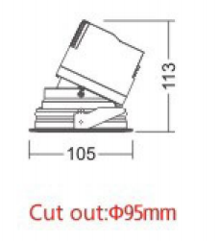
LIGHT&ESSENCE
LIGHTING SPECIFICATION 灯具规格
PRODUCT: 产品： | LED ADJUSTBAL SPOT LIGHT LED可调角筒灯
LOCATION: 位置： | INTERIOR 室内
MODEL NO: 型号： | RMI-960C
LAMP TYPE: 光源型号： | LED 15W, 2700K/3000K/3500K/4000K
EA: 电器： | REMOTE LED DRIVER 外置电源
SIZE: 尺寸： | W105*H113 mm
FINISH: 饰面 | SILVER ANODISED/POWDER COATING 阳极氧化/烤漆
BEAM ANGLE: 照度角： | 15°/24°/36°
CRI: 显指： | 90
INPUT VOLTAGE: 工作电压： | AC 220-240V
IP RATING: 防护等级： | IP44
ORIGIN: 原产地： | CHINA 中国
REMARK: 备注：

Sheet1 (7)
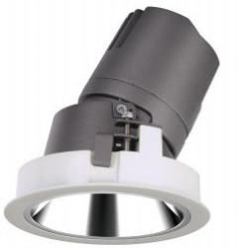
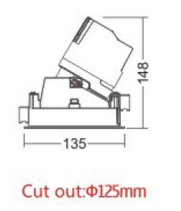
LIGHT&ESSENCE
LIGHTING SPECIFICATION 灯具规格
PRODUCT: 产品： | LED ADJUSTBAL SPOT LIGHT LED可调角筒灯
LOCATION: 位置： | INTERIOR 室内
MODEL NO: 型号： | RMI-1250C
LAMP TYPE: 光源型号： | LED 20W, 2700K/3000K/3500K/4000K
EA: 电器： | REMOTE LED DRIVER 外置电源
SIZE: 尺寸： | W135*H148 mm
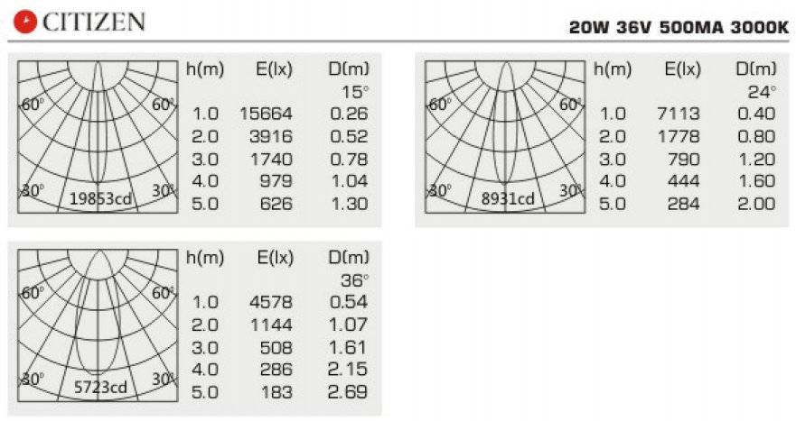
FINISH: 饰面 | SILVER ANODISED/POWDER COATING 阳极氧化/烤漆
BEAM ANGLE: 照度角： | 15°/24°/36°
CRI: 显指： | 90
INPUT VOLTAGE: 工作电压： | AC 220-240V
IP RATING: 防护等级： | IP44
ORIGIN: 原产地： | CHINA 中国
REMARK: 备注：

Sheet1 (8)
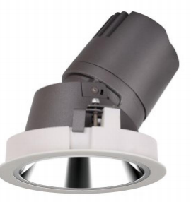
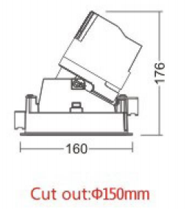
LIGHT&ESSENCE
LIGHTING SPECIFICATION 灯具规格
PRODUCT: 产品： | LED ADJUSTBAL SPOT LIGHT LED可调角筒灯
LOCATION: 位置： | INTERIOR 室内
MODEL NO: 型号： | RMI-1550C
LAMP TYPE: 光源型号： | LED 30W, 2700K/3000K/3500K/4000K
EA: 电器： | REMOTE LED DRIVER 外置电源
SIZE: 尺寸： | W160*H176 mm
FINISH: 饰面 | SILVER ANODISED/POWDER COATING 阳极氧化/烤漆
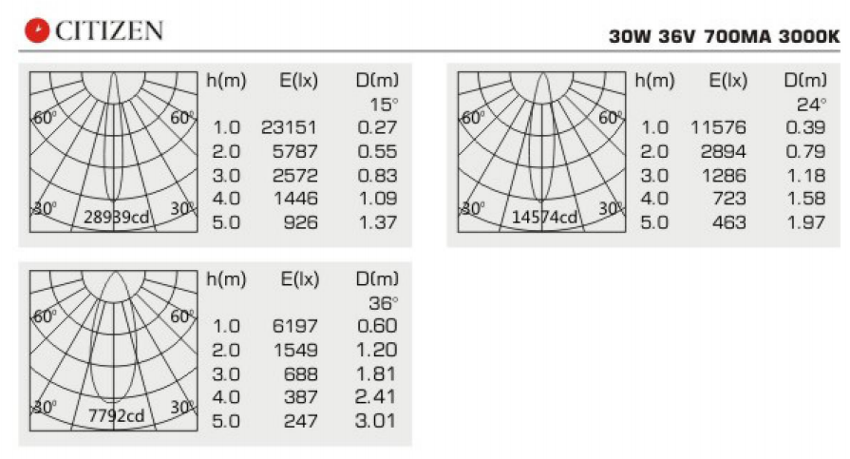
BEAM ANGLE: 照度角： | 15°/24°/36°
CRI: 显指： | 90
INPUT VOLTAGE: 工作电压： | AC 220-240V
IP RATING: 防护等级： | IP44
ORIGIN: 原产地： | CHINA 中国
REMARK: 备注：

